动画需求
注： 1、老师左手上有一个强化物，待机状态。（不需要动画） 2、小华看见了隔着桌子伸手抢。 3、小华独自拿桌上的图卡，把图卡递给老师。 4、老师接过桌上的图卡，递给小华相应物品。 5、小华接过。 6、小华把句带给老师。 7、老师拿起刺激物，问小华你看见什么。用手指了指“我看到”的句带。 8、老师接过沟通本上的图卡或句带放桌上，递给小华相应物品。 以上是通用动作。老师问是语音控制，不需要调动画。妈妈问需要口型。 文字中的巧克力豆，为强化物里的物体，做通用动作。（手的姿势要适用于拿所有强化物） 不管桌上几个物品几张图卡，小华拿和老师拿的动作始终在中间，程序控制物品移到人物手上。 10、老师给小华物品，小华接过，挂在虚拟体上的物品。 |  |  |  |  |  |  | 1、TY_LS_DJ 2、TY_XH_QIANG 3、TY_XH_NKDK(tuka2 20-51帧显示) 4、TY_LS_JKDW(LS_tuka2 36-76帧显示） 5、TY_XH_JG 6、TY_XH_GJD 7、TY_LS_NAZHI 8、TY_LS_JTKJD、TY_LS_JTKJD_KA（22-157帧显示、后缀KA的是该动画要同时播放的图卡和句带) 10、TY_QHW | 1、老师待机 2、小华抢 3、小华拿图卡递给老师（图卡在桌上，拿中间） 4、老师接桌上图卡递物品 5、小华接过 6、小华给句带 7、老师拿刺激物指句带 8、接图卡句带 | 1-20 320-365 118-239
新增： 12、沟通本翻两页 13、老师接近沟通本上的图卡给小华相应物品 |  |  |  |  |  |  | 12、TY_GTB 13、TY_LS_JGGT | 12、沟通本 13、老师接过沟通本上的图卡(源文件在C_3RD) | 完成待验收 | 1-125 1-160
自闭症儿童动画需求 |  |  |  |  |  |  | FDLS辅导老师 XH小华 LS老师 MM妈妈 ABCDEF阶段 1ST 2ND 3RD 4TH 第1234关 角色+阶段+关卡+动作
环境 | 阶段 |  | 人物 | 场景 | 可通用部分动画 | 动画需求 | 文件命名 | 中文意思
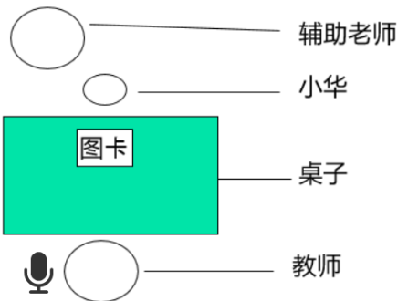 | 第一阶段 | 第一关 | 老师 小华 辅导老师 | 小华和辅助老师坐在桌子的一边，老师坐在对面。桌上有一张巧克力豆的图卡。 教师手上有许多巧克豆，拿一颗在小华面前吃。 小华看见了伸手隔着桌子抢。 2秒内辅导老师先抓住小华的手，辅助小华拿桌上的图卡。然后抓着小华的手把图卡递给老师。 老师拿到图卡，说“小华要吃巧克力豆呀”，马上拿一颗给小华。 小华开心的吃巧克力豆。 |  | 1、辅导老师抓着小华的手，拿桌上的图卡。 2、接上个动作辅导老师抓着小华的手把图卡递给老师。动作可重复使用，把辅导老师删除即可。 | FDLS_A_1ST_ZD XH_A_1ST_BZDK（tuka2 68-109帧显示） | 辅导老师抓手递卡 小华被抓拿卡递卡
 |  | 第二关 | 老师 小华 辅导老师 | 小华和辅助老师坐在桌子的一边，老师坐在对面。桌上有一张巧克力豆的图卡。 教师手上有许多巧克豆，拿一颗在小华面前吃。 小华看见了伸手隔着桌子抢。 2秒内辅导老师点一下小华的手，小华独自去拿桌上的图卡。 老师拿到图卡，说“小华要吃巧克力豆呀”，马上拿一颗给小华。 小华开心的吃巧克力豆。 |  | 1、辅导老师点小华的手，点完后手加到初始动作。 2、小华独自拿桌上的图卡，把图卡递给老师。 动作可重复使用，把辅导老师删除即可。 | FDLS_A_2ND_D | 辅导老师点
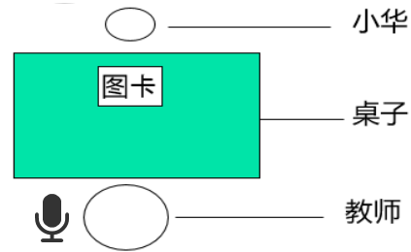 |  | 第三关 | 老师 小华 | 小华坐在桌子的一边，老师坐在对面。桌上有一张巧克力豆的图卡。 教师手上有许多巧克豆，拿一颗在小华面前吃。 小华拿到图卡后，把图卡递给老师。 老师拿到图卡，说“小华要吃巧克力豆呀”，马上拿一颗给小华。 小华开心的吃巧克力豆。 |  | 2、小华独自拿桌上的图卡，把图卡递给老师。 动作可重复使用，把辅导老师删除即可。
小华拿图卡递图卡，共用一个文件，辅导老师抓和点的动作单独导出。
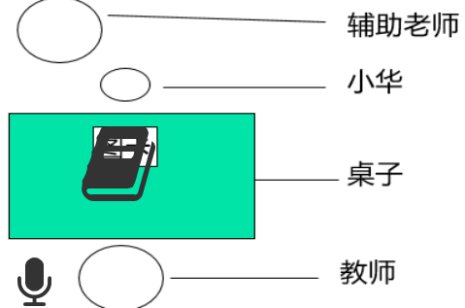 | 第二阶段 | 第一关 | 老师 小华 辅导老师 | 小华和辅助老师坐在桌子的一边，老师坐在对面。桌上沟通本里一张巧克力豆的图卡。 教师手上有许多巧克豆，拿一颗在小华面前吃。 小华看见后发现桌上没有单独的图卡，伸手要抢。 辅导老师抓着小华的手，去翻开沟通本里的图卡。 小华拿到图卡后，把图卡递给老师。 老师拿到图卡，说“小华要吃巧克力豆呀”，马上拿一颗给小华。 小华开心的吃巧克力豆。 | 1、老师左手上有一个物品，待机状态（不需要动画） 2、小华看见了隔着桌子伸手抢。 4、老师接过图卡，递给小华相应物品。 5、小华接过。 | 1、辅导老师抓着小华的手，翻开沟通本，后辅导老师回到初始状态。 2、小华被抓着手翻开沟通本。独自拿到图卡后，把图卡递给老师。 这里翻开沟通本后小华的手接上动作用第一阶段的拿卡递卡的动作， | FDLS_B_1ST_FGTB XH_B_1ST_FBNKDK | 辅导老师翻沟通本 小华翻沟通本拿卡递给卡
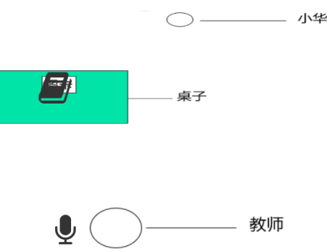 |  | 第二关 | 老师 小华 | 小华在桌子的一边，教师坐在桌子的另一边。都离桌子比较远。桌上沟通本里面有一张巧克力豆的图卡。 教师手上有许多巧克豆，拿一颗在小华面前吃。 小华在远处，看到老师吃东西后，回到桌子面前 ，发现桌上没有单独的图卡，去翻开沟通本拿出图卡， 绕过桌子走到老师面前，把图卡递给老师。 老师拿到图卡，说“小华要吃巧克力豆呀”，马上拿一颗给小华。 小华开心的吃巧克力豆。 | （位置不一样，老师和小华的动作都在不远处发和的，） 1、老师左手上有一个物品，待机状态（不需要动画） 4、老师接过图卡，递给小华相应物品。 5、小华接过。 | 1、小华在远处走到桌子前，发现没有图卡，翻开沟通本，拿出图卡，绕过桌子把图卡递给老师。 这个动作可以用上个动作的基础上加上走的动画 | XH_B_2ND_ZFNZD（tuka191-410显示） | 小华走、翻、拿、走、递
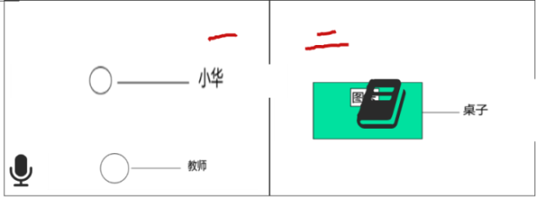 |  | 第三关 | 老师 小华 | 小华和教师在教室一，沟通本和图卡桌子在教室二，教室一与教室二之间有门可以通过。 教师手上有许多巧克豆，拿一颗在小华面前吃。 开始用上帝视角，小华一开始在教室一，看到老师吃东西后去教室二， 小华拿到图卡后，把图卡递给老师。 老师拿到图卡，说“小华要吃巧克力豆呀”，马上拿一颗给小华。 小华开心的吃巧克力豆。 | （位置不一样，在教室一老师是坐着，小华是站着状态） 1、老师左手上有一个物品，待机状态（不需要动画） 4、老师接过图卡，递给小华相应物品。 5、小华接过。 | 1、教室一小华看到后，走去教室二，翻开沟通本，拿到图卡，回到教室一，递给老师。 这个动作可以用上个动作的基础上加上走的动画 | XH_B_3RD_ZFNZD（tuka77-410显示） | 小华走、翻、拿、走、递
第二阶段小华的动作结束帧和下个动作的初始帧要能接上，否则会跳帧。
 | 第三阶段 | 第一关 | 老师 小华 | 小华坐在桌子的一边，老师坐在对面。桌上有一张强化物A和另一张负强化物B的图卡和实物。(图卡和实物相对应) 小华拿到负强化物B图卡后，把图卡给老师 老师拿到图卡，马上拿一颗给小华。 B是小华不喜欢的东西小华推开双手拒绝。 然后教师在A的图卡指指，小华拿到强化物A图卡后，把图卡给老师 老师拿到图卡，说“小华要吃A呀”，马上拿一个给小华。 | 1、老师左手上有一个物品，待机状态（不需要动画）（没有物品） 2、小华独自拿桌上的图卡，把图卡递给老师。 4、老师接过图卡，递给小华相应物品。 5、小华接过。 | 1、小华双手推开拒绝。 2、老师指图卡A。 | XH_C_1ST_JJ LS_C_1ST_ZZ | 小华拒绝 老师指指 目前在做在同一个文件里 | 完成待验收 完成待验收 | 1-80 1-60
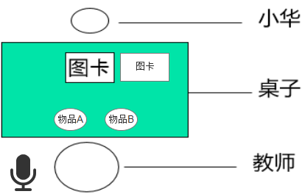 |  | 第二关 | 老师 小华 | 小华坐在桌子的一边，老师坐在对面。桌上有一张强化物A和另一张强化物B的图卡和实物。(图卡和实物相对应) 教师手上有一个强化物A和B， 小华拿到A图卡后，递给老师。 老师接过图卡后，说“自己拿”。 小华拿到强化物B，则老师一只手拿走强化物，另一只手指指B的强货物图卡。 小华看到后拿起图卡B，递递给老师。 老师接过图卡并说：“哦，你要吃B”并递给小华。 小华接过后做出相应动作（吃喝玩系统判定） |  | 2、小华伸手拿起了老师面前的强化物B。（小华手还没接触到强物化B，物品被老师用左手移到左边，老师的右手指了指强化物B的图卡）。 | XH_C_2ND_NA LS_C_2ND_YZ | 小华拿 老师移，指 | 完成待验收 | 1-48 101-191
有沟通本 桌上有五张图卡和强化物。动作只需要拿中间，程序控制物体位移到老师手上 |  | 第三关 |  | 小华坐在桌子的一边，老师坐在对面。桌上有多张强化物和负强化物的图卡和实物。(图卡和实物相对应) 小华翻开沟通本，第一页有多张图卡（有负强化物和强化物），第二页只有一张图卡（是强化物）。 小华拿到第二页的图卡后，递给老师。 老师接过图卡后，老师说:"哦，你要A“ 然后将物品递给小华。 小华接过后做出相应动作（吃喝玩系统判定） |  | 1、小华翻开沟通本，里面有多张图卡，再翻一页。程序后加载接拿卡递卡动作，动画POSE要接上 | XH_C_3RD_FBFY(tuka174-202显示、沟通本16帧) | 小华翻沟通本，翻内页
1、小华拿图卡和老师拿物品的位置都手的位置在物体的中间，程序控制物品移到手上， 2、小华拒绝的动作是双手推开。 3、小华和老师不管拿的是A和B，最后一帧动作要在同一个位置定住。这样老师接过图卡的动作才能通用。
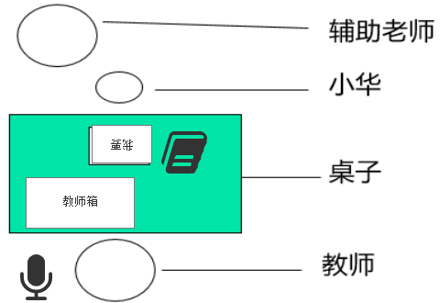 | 第四阶段 | 第一关 | 老师 小华 辅导老师 | 小华坐在桌子的一边，老师坐在对面。桌上有沟通本，沟通本旁边有句带，上面贴着“我要”的字卡。 小华翻开沟通本，翻一次找到图卡（随机，程序控制）。 辅导老师抓着小华的手把图卡贴在我要的句带右边。辅导老师回到初始状态。 小华独自把句带给老师。 老师拿到图卡，说一遍，从老师箱拿相应的给小华。（做默认动作，给什么东西程序控制） 小华开心的吃XXX。 | 2、小华再独自把句带递给老师。 3、老师拿到句带后放桌上，从教师箱里拿出XX递给小华。 5、小华接过。 | 1、小华独自翻开沟通本，拿出XX图卡，被老师抓着贴在句带右边 1、辅导老师抓着小华的手帮小华贴在“我要”句带右边。 | XH_D_1ST_FBNKT XH_D_1ST_FBNKTK_KA FDLS_D_1ST_TJD | 小华翻沟通本，拿图卡，贴 辅导老师贴句带
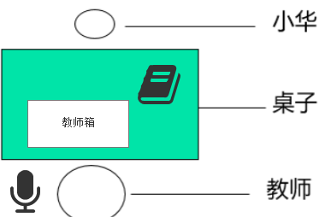 |  | 第二关 | 老师 小华 | 小华坐在桌子的一边，老师坐在对面。桌上有沟通本，沟通本旁边有句带， 小华翻开沟通本，翻一次找到“我要“字卡贴在句带上，再翻一次找到图卡（随机，程序控制）贴在我要右边。 小华独自把句带给老师。 老师拿到图卡，说一遍，从老师箱拿相应的给小华。（做默认动作，给什么东西程序控制） 小华开心的吃XXX。 |  | 1、小华独自翻开沟通本，拿出“我要”贴在句带上，再翻一页，拿出XXX图卡贴在我要右边。 这个动作可以在上一关基础上加 | XH_D_2ND_FYFT XH_D_2ND_FYFT_KA | 小华翻沟通本，“我要”，翻，贴
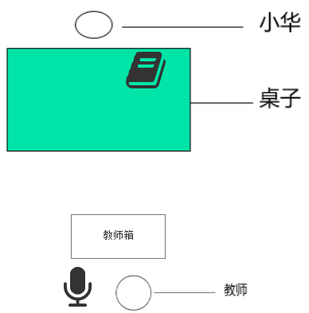 |  | 第三关 | 老师 小华 | 小华坐在桌子的一边，老师坐在远片对面。桌上有沟通本，沟通本旁边有句带， 小华翻开沟通本，翻一次找到“我要“字卡贴在句带上，再翻一次找到图卡（随机，程序控制）贴在我要右边。 小华独自练过桌子走到老师面前把句带给老师。 老师拿到图卡，说一遍，从老师箱拿相应的给小华。（做默认动作，给什么东西程序控制） 小华开心的吃XXX。 | （老师在离桌子不远处，位置不一样） 3、老师拿到句带后放桌上，从教师箱里拿出XX递给小华。 5、小华接过。 | 1、小华独自翻开沟通本，拿出“我要”贴在句带上，再翻一页，拿出XXX图卡贴在我要右边。（上一关动作可重复使用） 2、小华拿着句带，走到老师面前。递给老师。 | XH_D_3RD_ZGJD（XH_judai_2 287-458帧显示） | 小华走 给 句带
这一阶段沟通本和第二阶段沟通本位置不一样，动画不能通过 第一关和第二关句带的位置要一样，因为给句带动作是通用
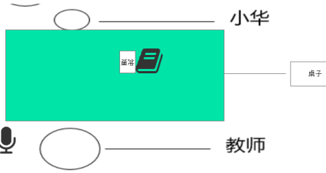 | 第五阶段 | 第一关 | 老师 小华 | 小华坐在桌子的一边，老师坐在对面。桌上有沟通本，沟通本旁边有“我要”字卡，贴着句带。 老师手上拿着A（随机，程序控制）问小华“你要什么”。问完后，右手指着沟通本点两次后，指字卡点两次。 小华翻开沟通本，拿到图卡A后贴在句带右边。 小华独自把句带交给老师。 老师拿到句带，说一遍，把手里相应的东西给小华。（做默认动作，给什么东西程序控制） 小华开心的XXX（默认动作三套，吃、喝、玩，系统判定） | 1、老师左手上有一个强化物，待机状态。（不需要动画） 7、小华把句带给老师。 9、老师接过句带放桌上，从手上拿东西给小华。 5、小华接过。 | 1、老师手里拿着强化物，问小华“你要什么”。问完后用手指了指沟通本，再指了指字卡。 2、小华打开沟通本，把强化物A图卡贴在“我要”右边。可以用第四阶段第一关动画 | LS_E_1ST_ZBZK XH_D_1ST_FBNKT XH_D_1ST_FBNKTK_KA（用第四阶段第一关动画） | 老师指沟通本指字卡 小华翻沟通本，拿图卡，贴
 |  | 第二关 | 老师 小华 | 小华坐在桌子的一边，老师坐在对面。桌上有沟通本，沟通本里面有“我要”字卡，旁边有句带。 老师手上拿着A（随机，程序控制）问小华“你要什么”。问完后，右手指着沟通本点两次后。 小华翻开沟通本，翻一次找到“我要“字卡贴在句带上，再翻一次找到图卡（随机，程序控制）贴在我要右边。 小华独自把句带交给老师。 老师拿到句带，说一遍，把手里相应的东西给小华。（做默认动作，给什么东西程序控制） 小华开心的XXX（默认动作三套，吃、喝、玩，系统判定） |  | 1、老师手里拿着强化物，问小华“你要什么”。问完后用手指了指沟通本。可以用上一关动画删除多余部分 1、小华独自翻开沟通本，拿出“我要”贴在句带上，再翻一页，拿出XXX图卡贴在我要右边。可以用第四阶段第二关动画 | LS_C_1ST_ZZ（用第三阶段第一关动画） XH_D_2ND_FYFT XH_D_2ND_FYFT_KA(用第四阶段第二关动画） | 老师指指 小华翻沟通本，“我要”，翻，贴
在货柜前 |  | 第三关 | 妈妈 小华 | 在柜子前，两人站立状态，妈妈面向小华，小华右手拿着沟通本。妈妈问小华“你要什么”。 小华右手把沟通本拿到胸前，左手翻开沟通本，拿出“我要"字卡给妈妈，妈妈接过，小华再翻一次，拿出随机图卡给妈妈，妈妈再次接过。读出“我要XXX” 妈妈从货架上拿出物品给小华，小华接过做出相应动作（吃喝玩，系统判定） | 货柜前，妈妈和小华站着侧身面对面 | 1、妈妈问小华你要什么 2、小华右手拿着沟通本，拿到胸前处，左手翻开沟通本，左手拿出“我要”字卡并把我要粘在沟通本封面。 再次翻开沟通本（一次翻两页），拿出图卡并粘在沟通本封面。给妈妈。 3、妈妈读出:"我要XXX”并递给小华XXX。 4、小华接过（和通用位置里的接过位置可能不一样） | MM_E_3RD_W XH_E_3RD_FNN MM_E_3RD_JG MM_E_3RD_JG_KA MM_E_3RE_DY MM_E_3RE_DY_KA XH_E_3RD_JG | 妈妈问 小华翻沟通本，拿我要，粘在封面 妈妈接过卡片 妈妈读…递给小华 小华接过
1、第五阶段老师是手上拿东西，并没有教师箱
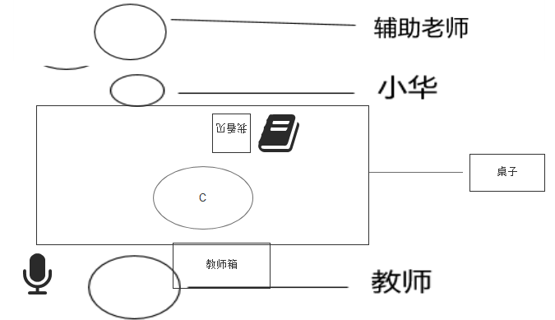 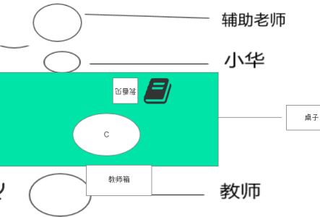 | 第六阶段 | 第一关 | 老师 小华 辅导老师 | 桌上放着中性刺激物（系统判定）和小华的沟通本，旁边句带上有“我看见”字卡。 老师拿走中性刺激物部小华，你看见什么， 并用右指指向“我看见”的句带。（腾空指一次） 辅导老师抓住小华的手翻一次沟通本，抓着小华的手拿到图卡后松手， 小华独自把图卡贴到句带上“我看见”的右边。 老师回应，“是的你看见了XXX，你说的很好” 老师递给小华奖励强化物。 小华接过后做出相应动作（吃喝玩系统判定） | 10、老师拿刺激物，指指"我看见”句带 6、小华把句带给老师。 11、小华被抓翻开沟通本独自拿出XX图卡贴在“我看见”“我要”右边。 2、老师拿到句带后放桌上，从教师箱里拿出XX递给小华。 3、小华接过。 | 2、辅导老师抓着小华的手翻开沟通本，辅导老师回到初始状态。 1、小华独自翻开沟通本，拿出XX图卡，贴在句带右边 | FDLS_B_1ST_FGTB（用第二阶段第一关动画） XH_D_1ST_FBNKT XH_D_1ST_FBNKTK_KA(第四阶段第一关动画) | 辅导老师抓小华手翻沟通本
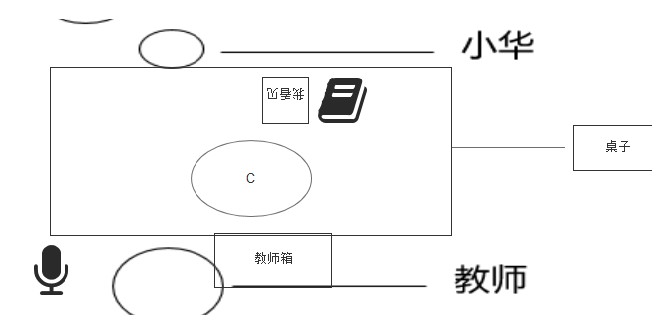 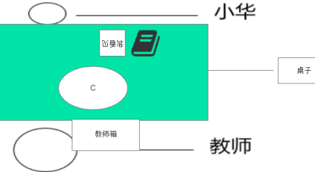 |  | 第二关 | 老师 小华 | 桌上放着中性刺激物（系统判定）和小华的沟通本，旁边句带上有“我看见”字卡。 老师指指中性刺激物部小华，你看见什么， 并用右指指向“我看见”的句带。 小华独自翻一次沟通本，拿出图卡。 小华独自把图卡贴到句带上“我看见”的右边。 老师回应，“是的你看见了XXX，你说的很好” 老师递给小华奖励强化物。 小华接过后做出相应动作（吃喝玩系统判定） |  | 1、小华独自翻开沟通本，拿出XX图卡，贴在句带右边 2老师指指中性刺激物，再指指句带 | XH_D_1ST_FBNKT XH_D_1ST_FBNKTK_KA(第四阶段第一关动画) LS_E_1ST_ZBZK（第五阶段第一关动画，指完中性刺激物后程序控制暂停三秒，手再指向句带。）
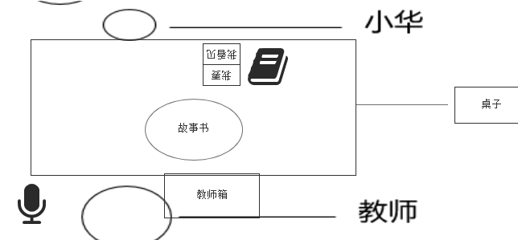 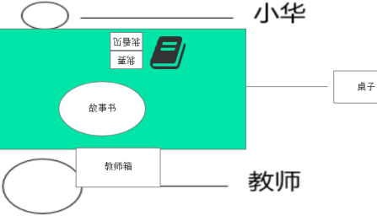 |  | 第三关 | 老师 小华 | 桌上放着中性刺激物（系统判定）和小华的沟通本，旁边句带上自上而下为“我要”“我看到”字卡。 小华拿出喜欢物品的图卡贴在“我要”字卡后面，递给老师。 老师复述句子递给小华相应物品。 老师又问小华你看见什么， 小华翻开沟通本，拿出故事书的图卡，贴到句型条上。 老师说，是的你看见了故事书。并表扬"你表现的很棒” 老师从教师箱拿出奖励强化物，递给小华。 小华接过后做出相应动作（吃喝玩系统判定) | 小华被抓翻开沟通本独自拿出XX图卡贴在“我看见”“我要”右边。 6、小华把句带给老师。 2、老师拿到句带后放桌上，从教师箱里拿出XX递给小华。 3、小华接过 | 1、小华独自翻开沟通本，拿出XX图卡，贴在句带我看见右边。 1、小华独自翻开沟通本，拿出XX图卡，贴在句带我要右边。 | XH_D_3RD_FBNKTK XH_D_3RD_FBNKTK_KA XH_D_1ST_FBNKT XH_D_1ST_FBNKTK_KA(第四阶段第一关动画) | 小华翻开沟通本，拿图卡帖在我看见右边递句带给老师。
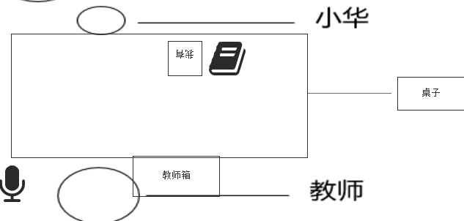 在公园里 |  | 第四关 | 妈妈 小华 | 在公园里，有树木、小狗、花朵。 小华右手拿着沟通本 沟通本里有图卡和字卡。 小华翻开沟通本，先拿出“我看见了”递给妈妈，妈妈接过，小华再拿出XX图卡，递给妈妈，妈妈接过后，说：“是的，你看到了XXX”并对小华微笑并表扬“你说的很好” 小华翻开沟通本，先拿出“我要”递给妈妈，妈妈接过，小华再拿出XX图卡，递给妈妈，妈妈接过后，说：“好的，你要XXX” 妈妈给小华奖励强化物 小华接过后做出相应动作（吃喝玩系统判定） | 公园里，妈妈和小华站着侧身面对面 | 1、小华右手拿着沟通本，拿到胸前处，左手翻开沟通本，左手拿出“我看见了”字卡并把“我看见了”粘在沟通本封面。 再次翻开沟通本（一次翻两页），拿出图卡并粘在沟通本封面。这个动作可以用第五阶段第三关，位置不一样 2、妈妈说是的:"你看到了XXX”并表扬小华“你说的很好”。 1、小华右手拿着沟通本，拿到胸前处，左手翻开沟通本，再翻开一页，左手拿出“我要”字卡并把“我我要”粘在沟通本封面。 再次翻开沟通本（一次翻两页），拿出图卡并粘在沟通本封面。重复上一动作 2、妈妈说是的:"好的你要XXX”。并给小华XXX 4、小华接过（和通用位置里的接过位置可能不一样） | XH_F_4TH_FNN XH_F_4TH_FNN_KA MM_F_4TH_DBY MM_F_4TH_DBY_KA（judai3 162帧前隐藏） MM_F_4TH_DY MM_F_4TH_DY_KA XH_F_4TH_JG XH_F_4TH_JG_KA | 小华翻沟通本，拿“我看见了”粘在封面 妈妈读句带，表扬小华。 妈妈读，递给小华物品 小华接过
在公园和第一阶段第三关在货柜前动作很相似，可以重复使用，但是注意位置可能不一样，有轻微差别
绑定文件命名: 小华 XH_BD 老师 LS_BD 妈妈 MM_BD 辅导老师 FDLS_BD 绑定要求：老师：只有双手 辅导老师：正常人体 小华：正常人体、口腔 妈妈：正常人体，开心的面部表情、口型
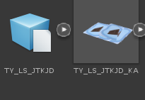 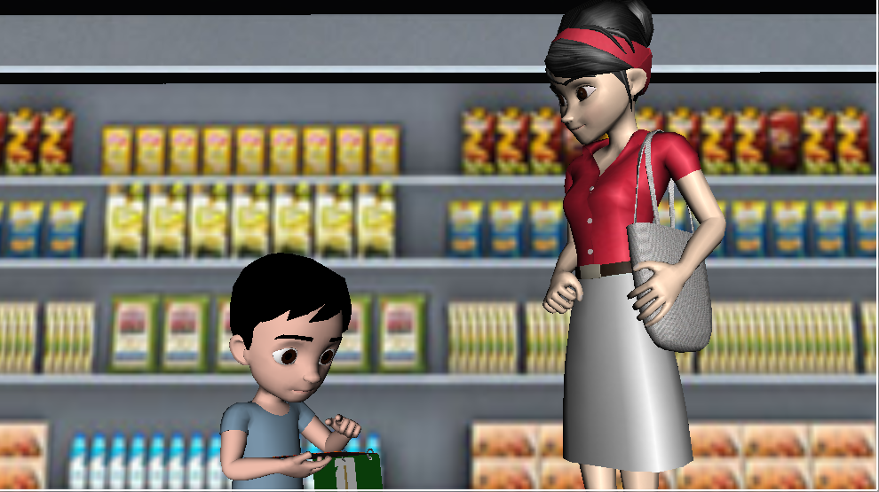 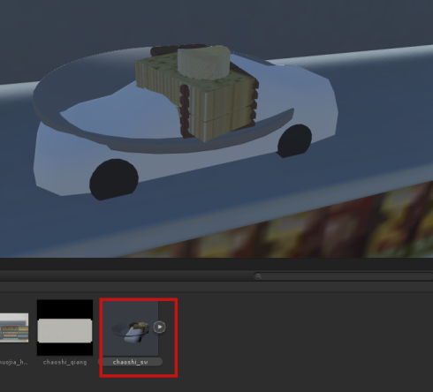 程序注： 1、小华右手上有TUKA TUKA2 XH_judai XH_judai_2,总控上有tuka3。老师右手上有LS_tuka LS_tuka2 LS_judai_1 LS_judai_2。 显示隐藏按文件名里帧数切换，其他不显示的物体则隐藏。 2、TY_LS_JTKJD文件和TY_LS_JTKJD_KA文件同时播放,播放动画文件的同时播放卡片、句带、沟通本动画文件。 第五阶段第三关镜头参考 第五阶段第三关超市场景，chaoshi_sw中的模型同时只显示一种，其他隐藏。第六阶段中性刺激物摆在中间，老师指的位置。

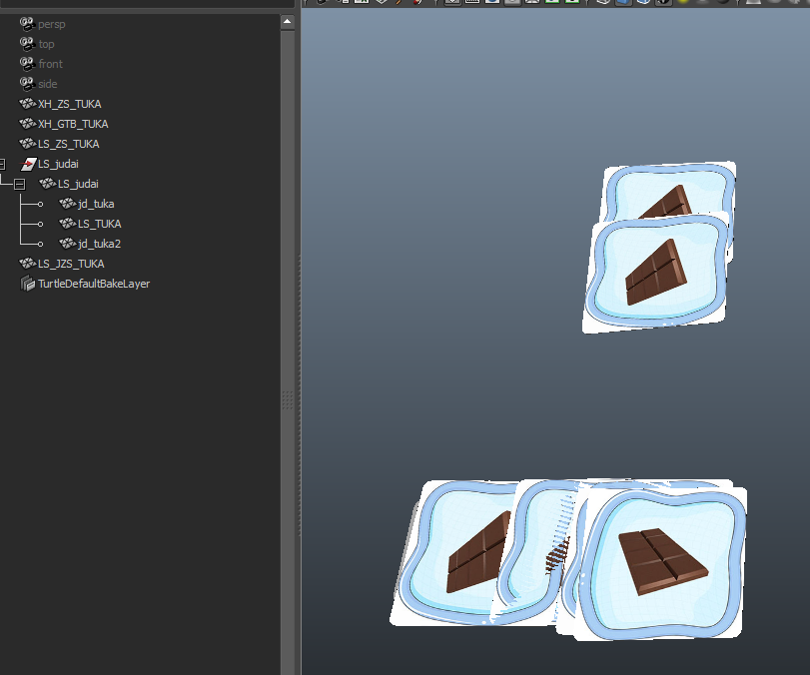

tuka_pose是各种图卡和句带的初始位置

Sheet3
